关系图
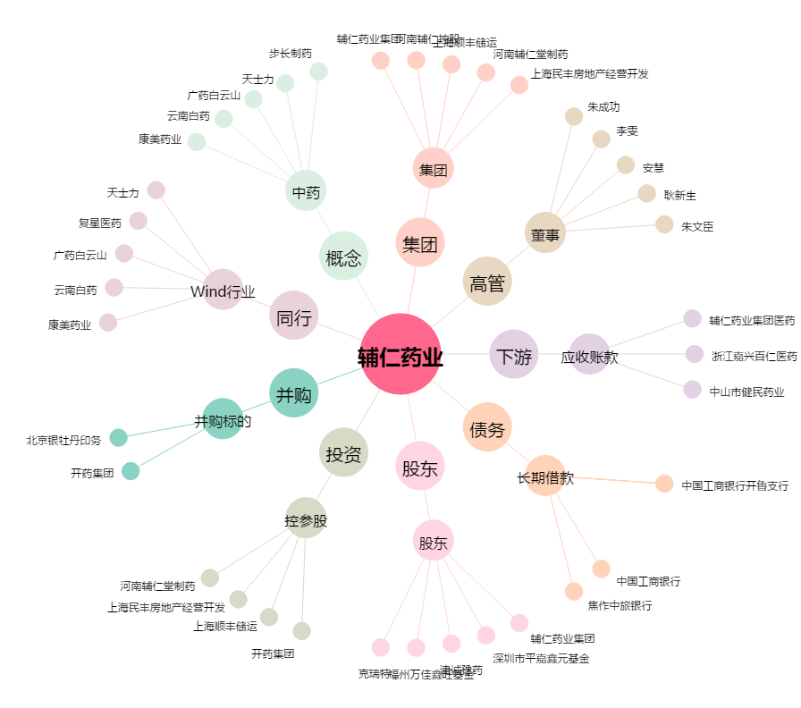
辅仁药业[600781.SH] - 关系概览图

